상품제안서
투겟 하드커버 메모잇(주문제작형) | 상품코드: F05650

 |  |  |  |  |  |  | 02-412-0044 | www.easy1.co.kr
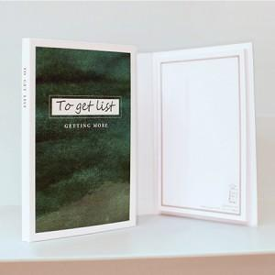

【상세/제작정보】 | 두꺼운 하드커버와 칼라인쇄 내지로 구성되어있는 퀄리티높은 하드커버 수첩형메모잇

【인쇄/포장옵션】 | 풀칼라 / OPP(비닐)

【공급단가】 | 수량 | 1,000~ | 2,000~ | 3,000~ | 5,000~ | 10,000~
*VAT별도 | 단가 | 2,310원 | 2,270원 | 2,220원 | 2,160원 | 2,120원

【상품 URL】 | http://www.easy1.co.kr/src/goods_detail.php?gdno=5650

